PASSO A PASSO
PASSO A PASSO PARA GESTÃO DE ESTOQUE GFC

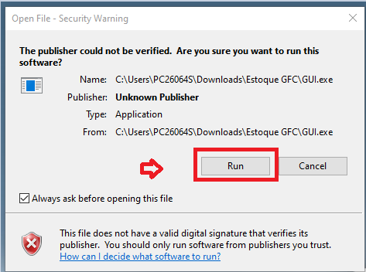

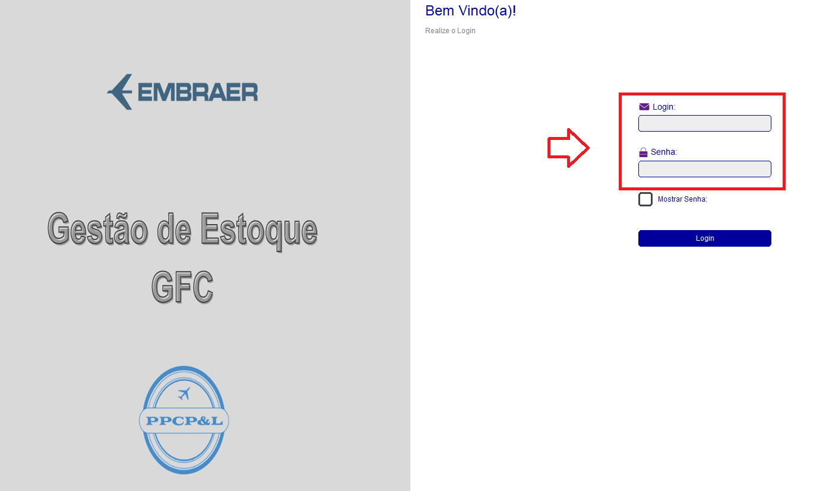

LOGON = OPR ( maiúsculas)
SENHA = paintoprt ( minúsculas)

INSERIR NA GESTÃO DE ESTOQUE

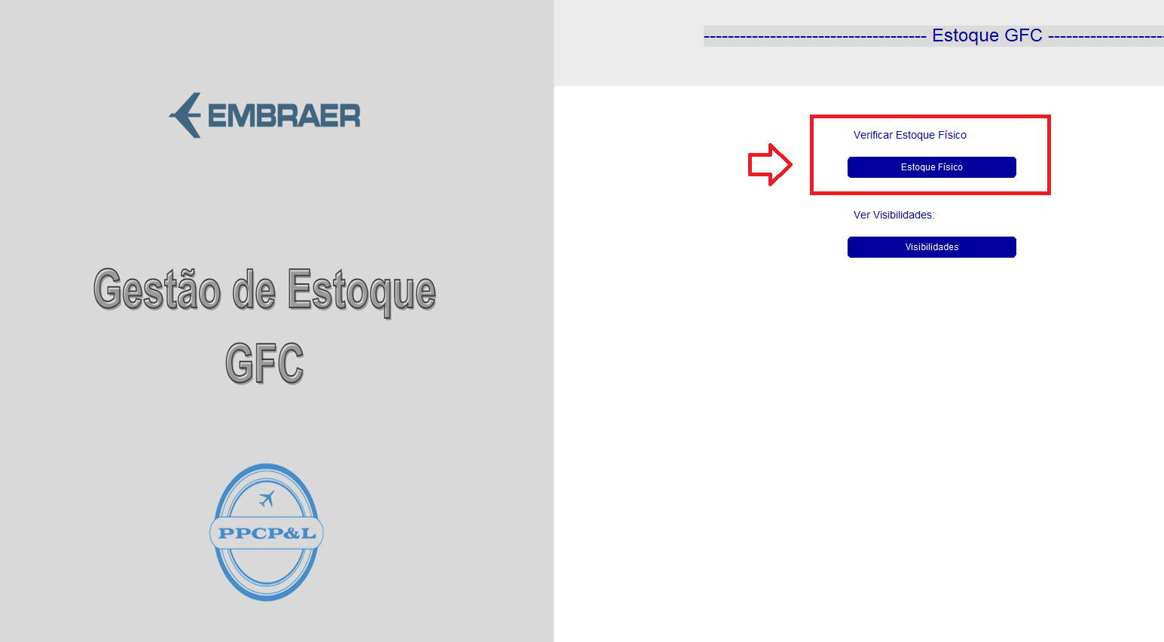

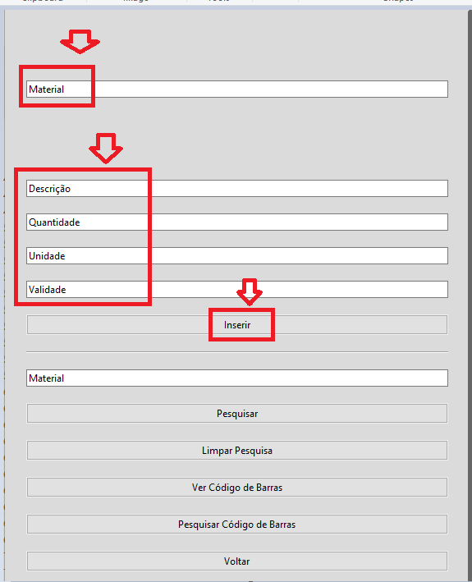

MATERIAL = ECODE
DESCRIÇÃO = DESCRIÇÃO MATERIAL
QTDE = NUMÉRICO ( VERIFICAR COMO FOI A ENTRADA ANTERIOR DO ECODE )
UNIDADE = CAIXA, ROLO OU UNIDADE
VALIDADE = CASO TENHA A VALIDADE ANEXAR, CASO CONTRÁRIO COLOCAR 01 ANO
CLICAR EM INSERIR

APÓS ANEXAR, CLICAR NA LINHA QUE INSERIU ( NA ABA DIREITA DA TELA )

CLICAR EM VER CÓDIGO DE BARRAS
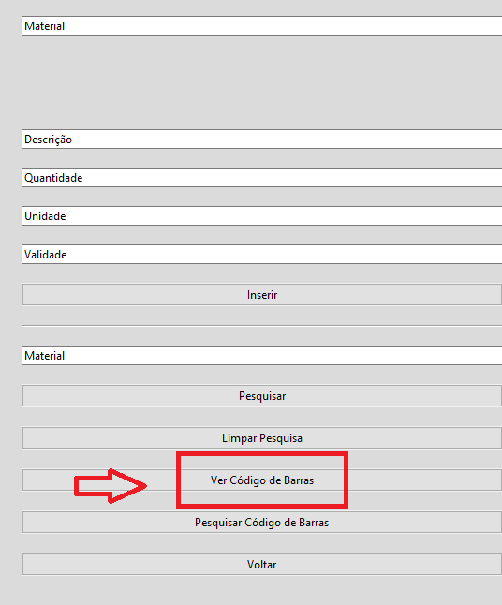

CLICAR EM IMPRIMIR E DEPOIS VOLTAR
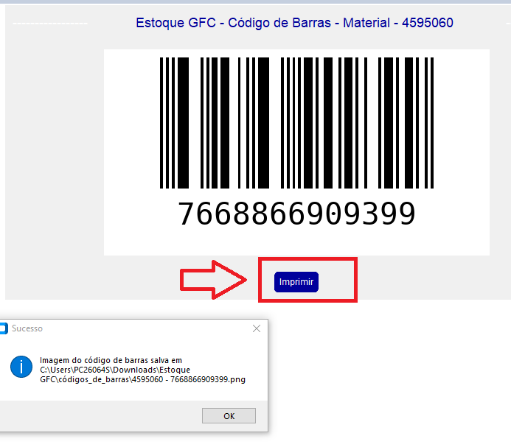

OBS= VAI GERAR UM CÓDIGO DE BARRA NA PASTA DO BANCO DE DADOS

PARA RETIRAR ITENS DO SOFTWARE

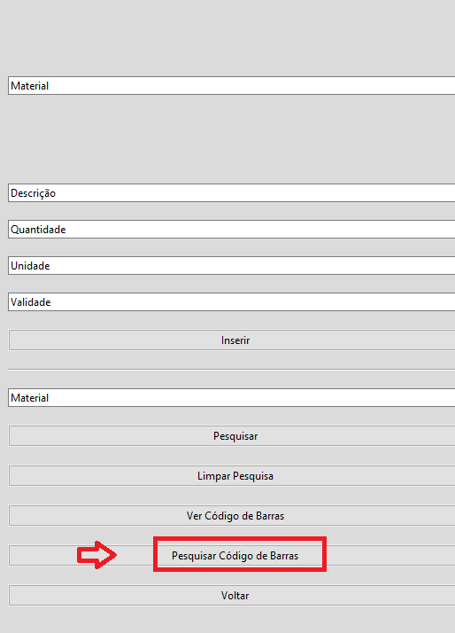

DIGITAR CÓDIGO DE BARRAS E DEPOIS CLICAR EM SCANEAR

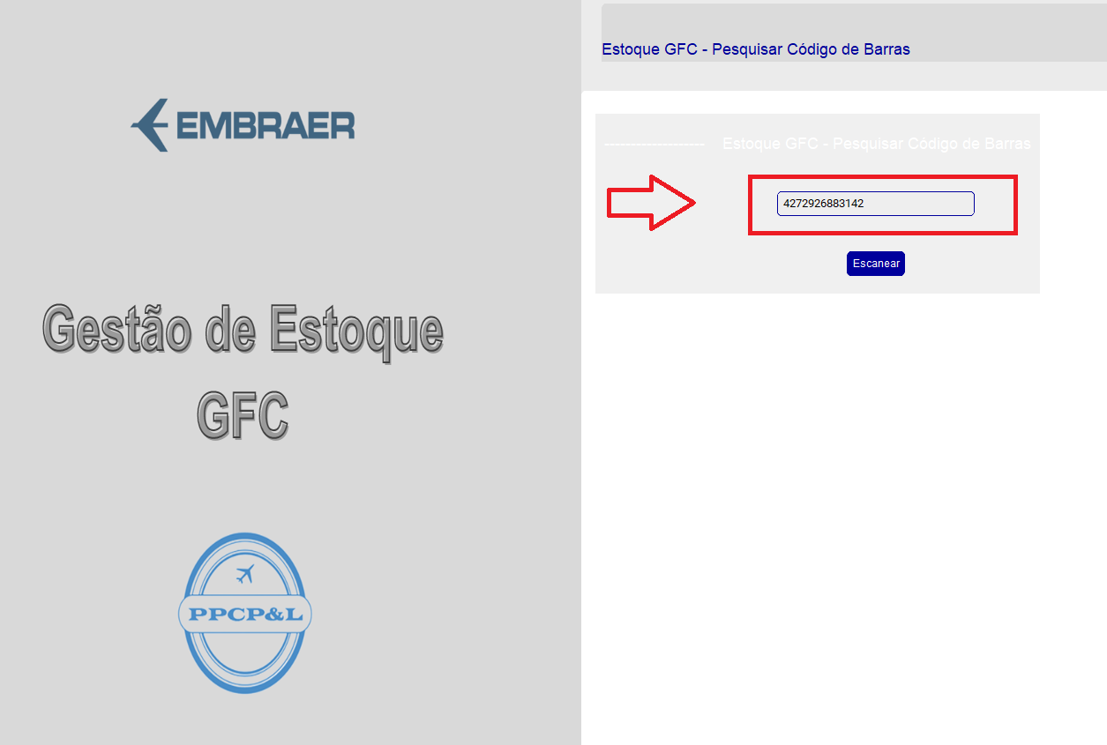

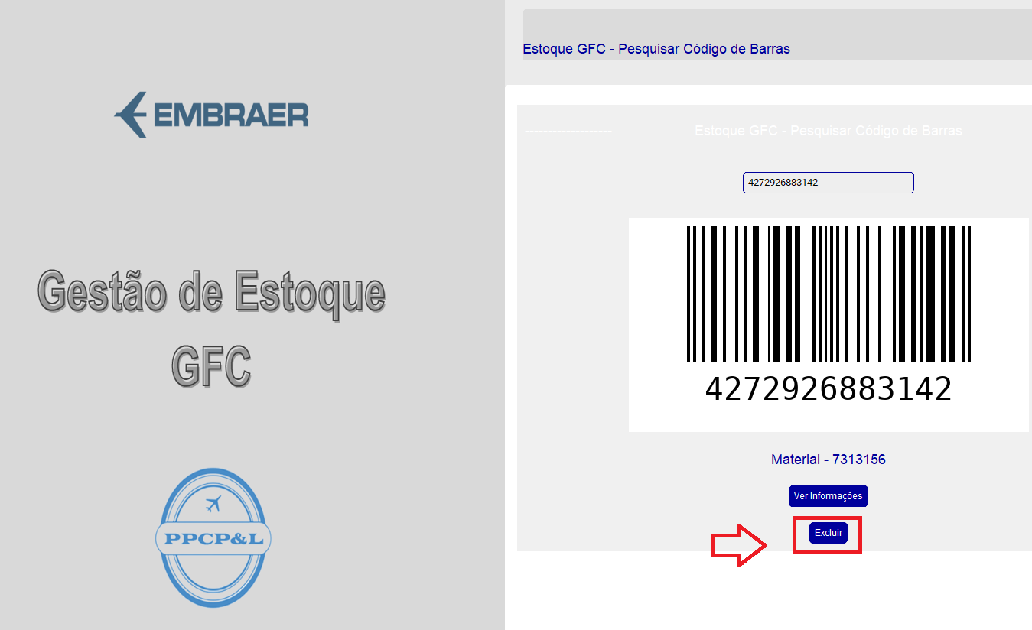

MUITA ATENÇÃO

VERIFICAR COMO FOI A ENTRADA ( SE FOI POR CAIXA OU UNIDADE = PEGAR DA MESMA MANEIRA QUE DEU ENTRADA)

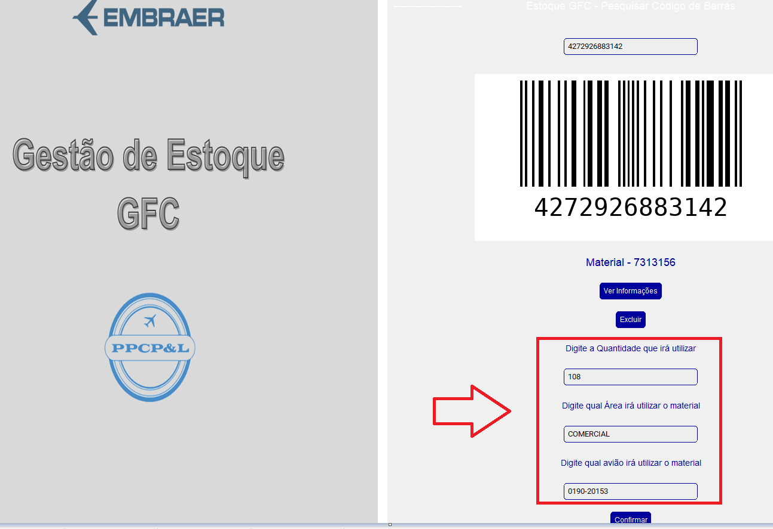

QUANTIDADE = NÚMERICO ( QUANTIDADE QUE ESTÁ SENDO RETIRADO ( CAIXA OU UNIDADE)
ÁREA= EXECUTIVA OU COMERCIAL ( LETRA MAIÚSCULA)
AVIÃO = COLOCAR O AVIÃO QUE ESTÁ NO HANGAR

CONFIRMAR

OK E VOLTAR

